상품제안서
CC029 모던오피스 깔끔한 데스크탑 서랍보관함 오거나이저 | 상품코드: F26309

 |  |  |  |  |  |  | 02-412-0044 | www.easy1.co.kr
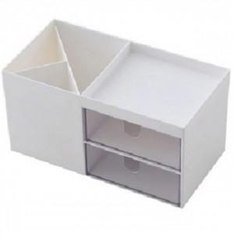

【상세/제작정보】 | 기본수량 미만 인쇄비 추가

【인쇄/포장옵션】 | 실크 / 포장지포장

【공급단가】 | 수량 | 200~ | 500~ | 1,000~ | 3,000~ | 5,000~
*VAT별도 | 단가 | 4,370원 | 4,300원 | 4,200원 | 4,090원 | 4,020원

【상품 URL】 | https://dev.easy1.co.kr:443/src/goods_detail.php?gdno=26309

